DDL
테이블명 및 컬럼명 규칙
반드시 문자로 시작해야 한다. 1~30자까지 가능하다. A~Z까지의 대소문자, 0~9까지의 숫자, 특수기호는 ('_', '$', '#')만 포함 가능하다. 오라클에서 사용되는 예약어나 다른 객체명과 중복이 불가능하다. 중간에 공백을 허용하지 않는다.

컬럼 타입
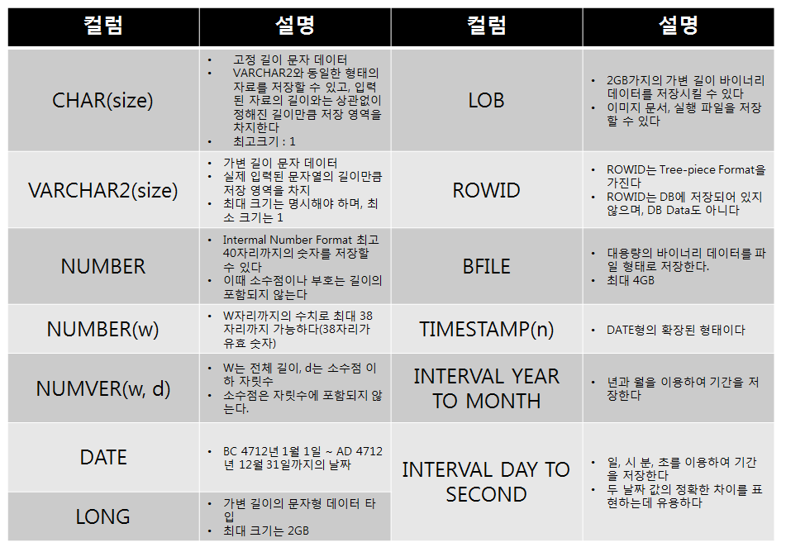

테이블 생성
create table 테이블명(컬럼명1 컬럼타입(크기) [제약조건], 컬럼명2 컬럼타입(크기) [제약조건],….);
 | 외래키가 설정되는 경우
 | create table 테이블명(컬럼명1 컬럼타입(크기) [제약조건], 컬럼명2 컬럼타입(크기) [제약조건],….) CONSTRAINT 외래키명 foreign key(외래키컬럼명) references 참조테이블명 (참조컬럼명);
 | 기본키를 복합키로 설정하는 경우
 | create table 테이블명(컬럼명1 컬럼타입(크기) [제약조건], 컬럼명2 컬럼타입(크기) [제약조건],….) CONSTRAINT 기본키명 primary key(컬럼명1, 컬럼명2);

테이블 구조 변경
alter table
컬럼추가 | alter table 테이블명 add 컬럼명 컬럼타입 [제약조건]
컬럼변경 | alter table 테이블명 modify 컬럼명 컬럼타입 [제약조건]
컬럼삭제 | alter table 테이블명 drop column 컬럼명
컬럼명변경 | alter table 테이블명 rename column 원래컬럼명 to 변경컬럼명
외래키추가 | alter table 테이블명 add constraint 외래키명 foreign key(외래키컬럼명) references 참조테이블명 (참조컬럼명);
복합키추가 | alter table 테이블명 add constraint 기본키명 primary key(컬럼명1, 컬럼명2);
외래키삭제 | alter table 테이블명 drop constraint 외래키명
복합키삭제 | alter table 테이블명 drop constraint 기본키명

테이블 제거
drop table 테이블명 [cascade constraints]

테이블 로우 데이터 삭제
truncate table 테이블명
※ delete 명령어로 레코드(튜플)의 데이터는 지워지지만 테이블 용량은 줄어 들지 않는다. 다만, 원하는 데이터만 지울 수 있다거나 삭제 후 잘못 삭제된 데이터만 되살릴 수 있다.

테이블 복제
create table 테이블명 as select 컬럼명,… from 원본테이블명 [where 조건]

1) 사원(emp) 테이블을 테이블 설계표와 같이 생성(정의)하여라
create table emp(u_id varchar2(8) primary key, name varchar2(20) not null, password varchar2(20) not null, position varchar2(4) not null, workplace varchar2(20) not null, address varchar2(20), birth date, regday date, wedday date);

2) 급여(sal) 테이블을 테이블 설계표와 같이 생성(정의)하여라
create table sal(u_id varchar2(8) primary key, salary number(10) not null, from_date date, to_date date);

